SUMMARY
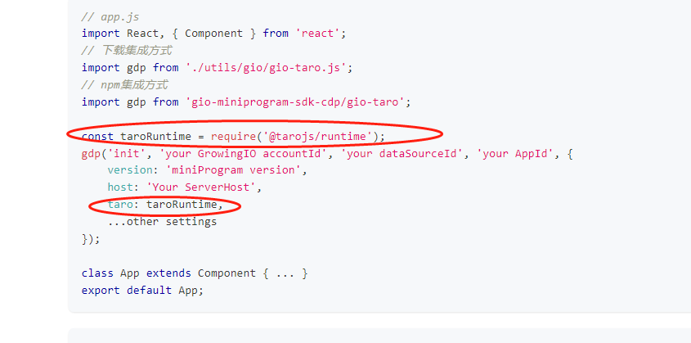
整体分析方案
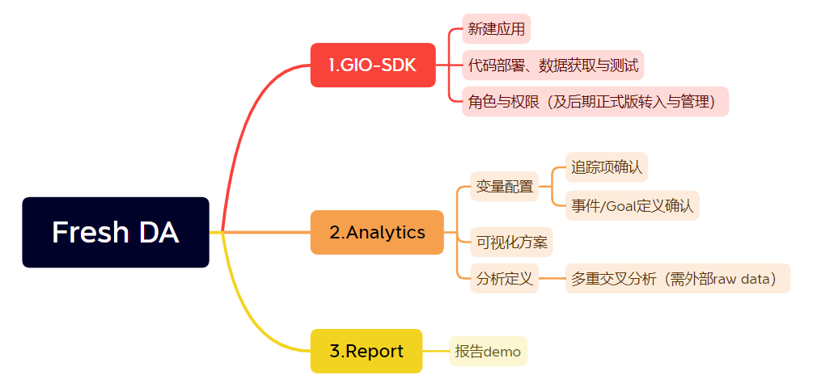
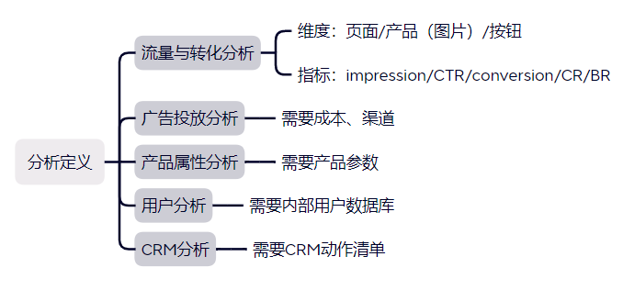

GIO搭建进度
 | 工作内容 | 完成度
1 | 数据接入 | 100%
2 | 事件设置、测试 | 6%（目前测试了2个事件：首页明星产品点击、立即购买按钮点击）
3 | 报告搭建和数据校准 | 85%

GIO遇到的问题
 | 问题 | 问题描述
1 | 无埋点圈选暂不可用 | 目前小程序暂时不可以用无埋点圈选，需要等9月20号，4.0版本的小程序端sdk上线
2 | 路径名称自定义bug | 测试成功。但存在默认超字数bug，立项后由研发解决
3 | 数据导入引用延时 | 测试成功。但增长分析模块引用需要T+1（属性），以及user info加密问题
4 | 代码问题 | taro里的useDidshow等钩子函数失效，立项后由研发解决

埋点事件
事件编号 | 事件所在页面 | 事件描述 | 事件ID | 视觉参考 | 事件属性 | 事件分析项 | 事件分析指标 | 是否转化事件 | 实现方式 | 测试结果
1 | Home | 首页popup点击 | h_popup |  | - | 3.1产品表现 首页“明星单品/campaign”的点击如何？ （弹窗领券） | 点击人数user 点击次数click | 否 | GIO/WE
2 | Home | 首页banner点击 （banner1/2/3/4...） | h_banner | 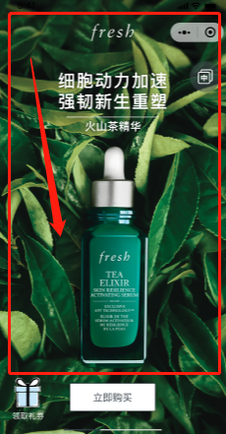 | 海报编号 | 3.1产品表现 首页“明星单品/campaign”的点击如何？ （查看海报） | 点击人数user 点击次数click | 否 | GIO/WE
3 | Home | 首页banner【立即购买】button点击 （button1/2/3/4...） | h_purchase | 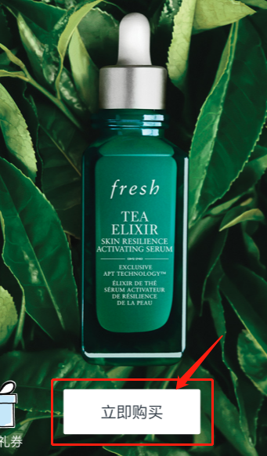 | 按钮编号 | 3.1产品表现 首页“明星单品/campaign”的点击如何？ （购买） | 点击人数user 点击次数click | 是 | GIO/WE
4 | Home | 首页banner左下角icon点击 | h_icon | 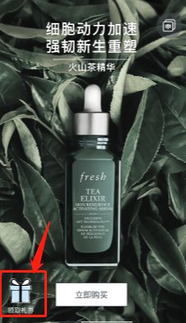 | - | 3.1产品表现 首页“明星单品/campaign”的点击如何？ （其他） | 点击人数user 点击次数click | 否 | GIO/WE
5 | Product | 产品目录页左侧navigation点击 | p_navigation | 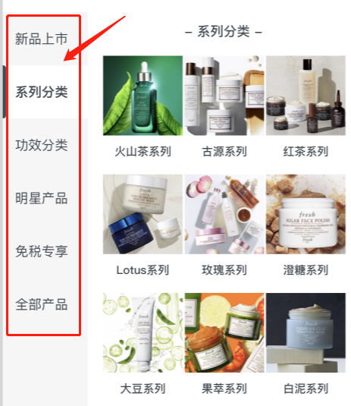 | button名称 | 3.1产品表现 浏览最多的产品是什么？ （导航栏层级） | 点击人数user 点击次数click | 否 | GIO/WE
6 | Product | 产品目录页产品image点击 （image1/2/3/4...） | p_product | 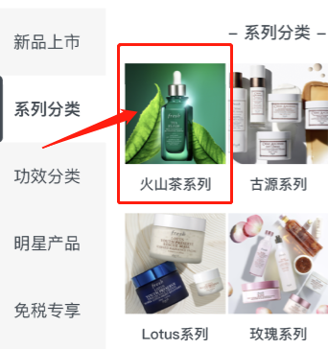 | image名称 | 3.1产品表现 浏览最多的产品是什么？ （产品层级） | 点击人数user 点击次数click | 否 | GIO/WE
7 | Product | 产品目录页【立即购买】button点击 （button1/2/3/4...） |  | 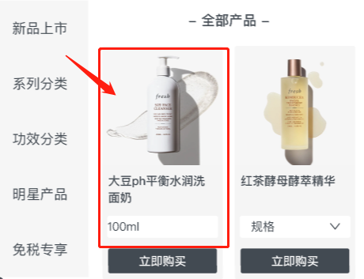 | ignore | 3.1产品表现 购买最多的产品和参数是什么？ （目录页购买） | 点击人数user 点击次数click | 是 | GIO/WE
8 | Product | 产品详情页【立即购买】button点击 （button1/2/3/4...） | p_outpurchase | 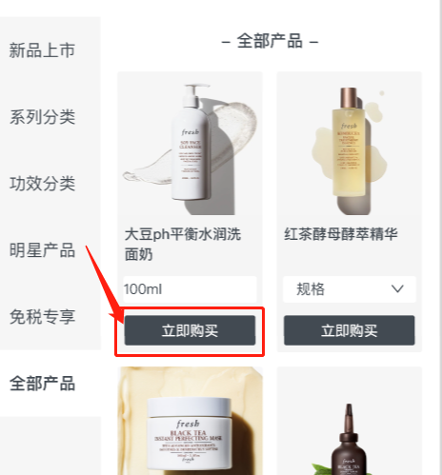 | 产品名称 产品规格 prod_name prod-sku | 3.1产品表现 购买最多的产品和参数是什么？ （详情页购买） | 点击人数user 点击次数click | 是 | GIO/WE
9 | Product | 产品详情页【加入心愿清单】button点击 （加入/点黑） （button1/2/3/4...） | p_inpurchase |  |  | 3.1产品表现 收藏最多的产品是什么？ （加入收藏） | 点击人数user 点击次数click | 否 | GIO/WE
10 | Product | 产品详情页【加入心愿清单】button点击 （移除/点白） （button1/2/3/4...） | p_addfav |  | 加入收藏 prod_name prod-sku | 3.1产品表现 收藏最多的产品是什么？ （移除收藏） | 点击人数user 点击次数click | 否 | GIO/WE
11 | Product | 产品详情页底部产品推荐任意点击 | p_referral | 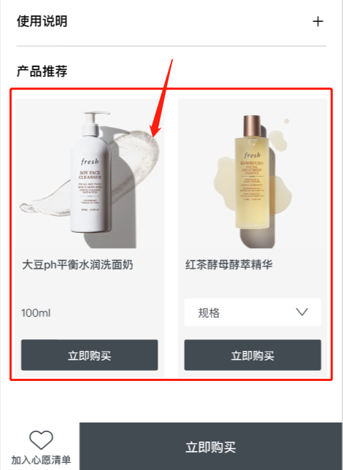 | image/button任意点击 | 3.1产品表现 产品推荐的表现如何？ | 点击人数user 点击次数click | 否 | GIO/WE
12 | Product | 产品详情页【免税商城】button点击 | p_store |  | 商城名称 | 3.1产品表现 用户更多选择哪个商城？ | 点击人数user 点击次数click | 否 | GIO/WE
13 | Product | 产品目录/详情页【搜索】form点击 |  | 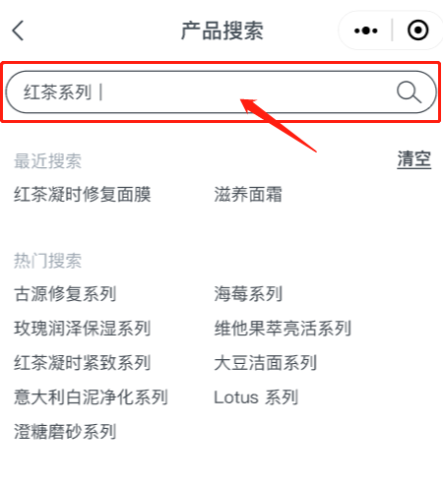 | - | 3.1产品表现 用户搜索最多的关键词是什么？ | 点击人数user 点击次数click | 否 | DATABASE
14 | News | 资讯页顶部navigation点击 |  | 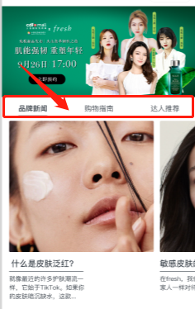 | ignore | 3.2内容表现 阅读最多的文章/资讯是什么？ （导航栏层级） | 点击人数user 点击次数click | 否 | GIO/WE
15 | News | 资讯页品牌新闻image点击 （news1/2/3/4...） | n_news | 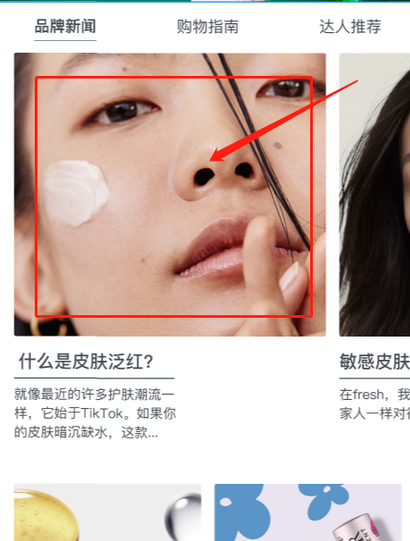 | 文章title | 3.2内容表现 阅读最多的文章/资讯是什么？ （品牌新闻） | 点击人数user 点击次数click | 否 | GIO/WE
16 | News | 资讯页购物指南icon点击 （icon1/2/3/4...） | n_qa | 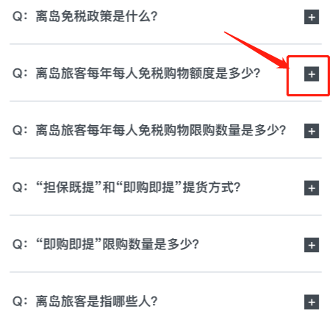 | icon展开的文章title | 3.2内容表现 阅读最多的文章/资讯是什么？ （购物指南） | 点击人数user 点击次数click | 否 | GIO/WE
17 | News | 资讯页达人推荐image点击 （news1/2/3/4...） | n_kol | 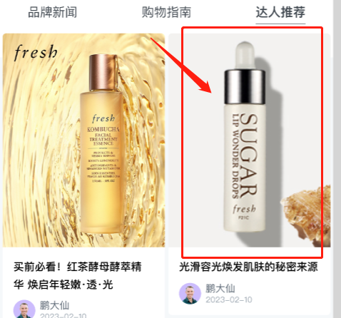 | 文章title | 3.2内容表现 阅读最多的文章/资讯是什么？ （达人推荐） | 点击人数user 点击次数click | 否 | GIO/WE
18 | News | 资讯页视频play点击 （play1/2/3/4...） | n_video | 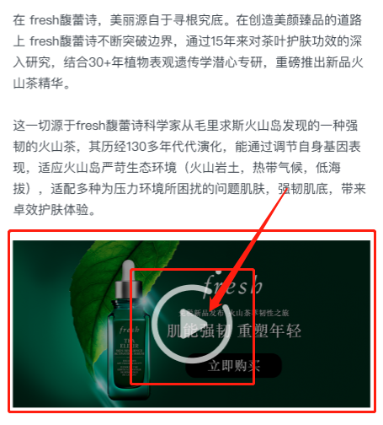 | 文章title | 3.2内容表现 文章内视频的播放率如何？ | 点击人数user 点击次数click | 否 | GIO/WE
19 | News | 资讯页banner点击 | n_webinar | 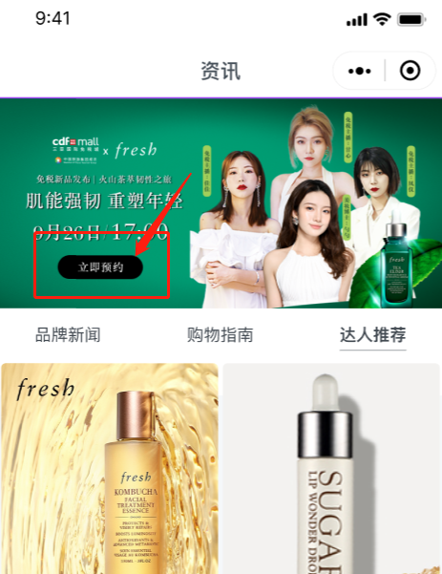 | - | 3.2内容表现 有多少人点击了立即预约直播？ | 点击人数user 点击次数click | 否 | GIO/WE
20 | Coupon | 优惠券页【待领取】信息一览 |  | 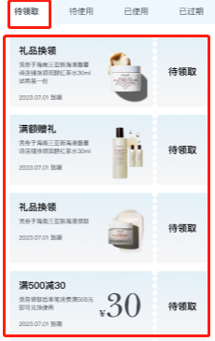 | - | 5.3礼券分析 什么礼券被使用最多？ （待领取） | 点击人数user 点击次数click | 否 | DATABASE
21 | Coupon | 优惠券页【待使用】信息一览 |  |  | - | 5.3礼券分析 什么礼券被使用最多？ （待使用） | 点击人数user 点击次数click | 否 | DATABASE
22 | Coupon | 优惠券页【已使用】信息一览 |  | 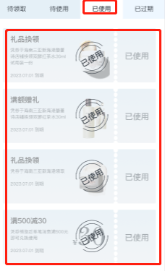 | - | 5.3礼券分析 什么礼券被使用最多？ （已使用） | 点击人数user 点击次数click | 否 | DATABASE
23 | Coupon | 优惠券页【已过期】信息一览 |  | 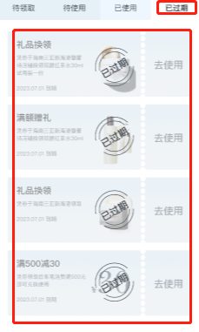 | - | 5.3礼券分析 什么礼券被使用最多？ （已过期） | 点击人数user 点击次数click | 否 | DATABASE
24 | Coupon | 优惠券页【专享礼券兑换】form点击 |  | 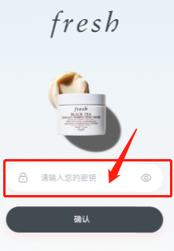 | - | 5.3礼券分析 不同密钥（商城）的使用数量？ | 点击人数user 点击次数click | 否 | DATABASE
25 | My | 我的信息获取 |  |  | - | 4.1用户画像分析 注册信息中的用户画像是怎样的？ | - | 否 | DATABASE
26 | My | 我的页【获取积分】button点击 （button1/2/3/4...） |  | 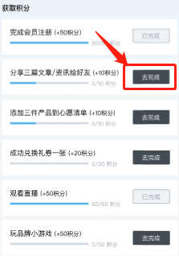 | - | 5.1积分分析 用户通过哪些行为获取积分？ | 点击人数user 点击次数click | 否 | DATABASE
27 | My | 礼物页【未发货】button点击 |  | 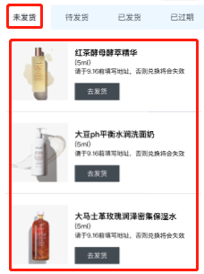 | - | 5.2礼物分析 什么礼物被兑换最多？ （未发货） | 点击人数user 点击次数click | 否 | DATABASE
28 | My | 礼物页【待发货】button点击 |  | 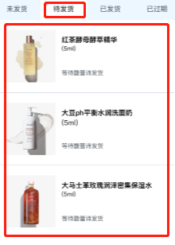 | - | 5.2礼物分析 什么礼物被兑换最多？ （待发货） | 点击人数user 点击次数click | 否 | DATABASE
29 | My | 礼物页【已发货】button点击 |  | 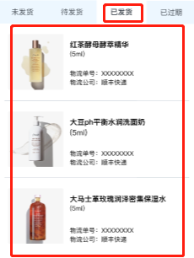 | - | 5.2礼物分析 什么礼物被兑换最多？ （已发货） | 点击人数user 点击次数click | 否 | DATABASE
30 | My | 礼物页【已过期】button点击 |  | 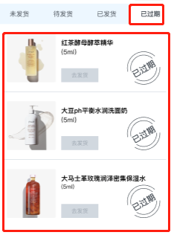 | - | 5.2礼物分析 什么礼物被兑换最多？ （已过期） | 点击人数user 点击次数click | 否 | DATABASE
31 | My | 礼物页【立即兑换】button点击 |  | 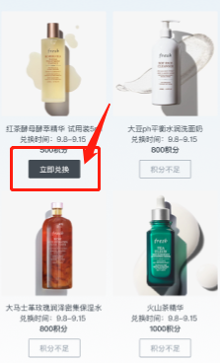 | - | 5.2礼物分析 什么礼物被兑换最多？ | 点击人数user 点击次数click | 否 | DATABASE
32 | Home | 首页第二/三屏【明星单品】图片点击 | h_banner2 h_banner3 | 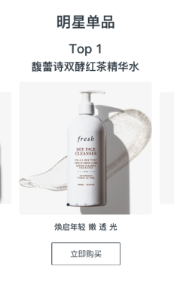 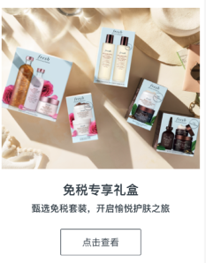 | 海报编号 | 3.1产品表现 首页“明星单品/campaign”的点击如何？ （查看海报） | 点击人数user 点击次数click | 否 | GIO/WE
33 | Home | 首页第二/三屏【明星单品】立即购买点击 | h_purchase2 h_purchase3 |  | 按钮编号 | 3.1产品表现 首页“明星单品/campaign”的点击如何？ （查看海报） | 点击人数user 点击次数click | 否 | GIO/WE

